pros-cons
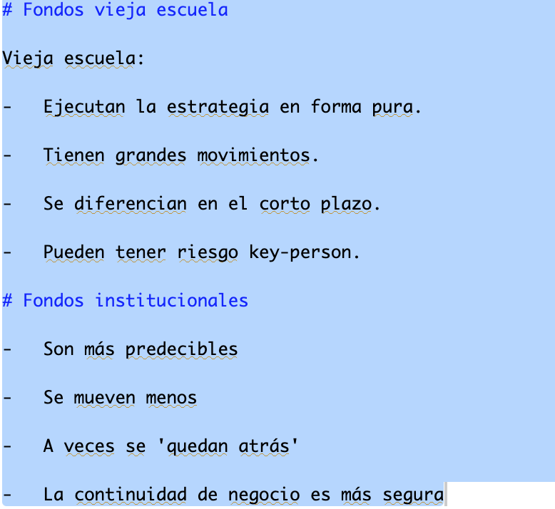
Estilo | Pros | Cons
Vieja Escuela | Estrategia pura | Tienen grandes movimientos
 | Son especialistas | Se diferencian en el corto plazo
 |  | Riesgo de key person

Institucionales | Menor divergencia | Menos volátiles
 | Mejor continuidad de negocios | A veces 'se quedan atrás'
 |  | Algunos son supermercados
 |  | No siempre son puros

